화면정의서명
1
Page Title | screen ID | Author | Date | Description
Screen Path |  |  |  | 1
 |  |  |  | 2
이미지 넣어주세요 |  |  |  | 3
2
 |  |  |  | 4
 |  |  |  | 5
3
 |  |  |  | 6
 |  |  |  | 7
4
 |  |  |  | 8
5
 |  |  |  | 9
 |  |  |  | 10
6
 |  |  |  | 11
 |  |  |  | 12
7
 |  |  |  | 13
 |  |  |  | 14
8
 |  |  |  | 15
 |  |  |  | 16
9
 |  |  |  | 17
 |  |  |  | 18
10
 |  |  |  | 19
11
 |  |  |  | 20
 |  |  |  | 21
 |  |  |  | 22
 |  |  |  | 23
 |  |  |  | 24
 |  |  |  | 25

화면정의서명 (2)
Page Title | 분석 고객 활동이력 등록 | screen ID | 고객 관리 | Author | 남승수 | Date | 2021-09-13 | Description
Screen Path | 고객관리 - 분석 고객 목록 조회 - 상세보기 - 활동이력 등록 |  |  |  |  |  |  | 1 | 활동 이력 등록 창이다.
 |  |  |  |  |  |  |  | 2 | 활동 이력 등록 입력창이다.
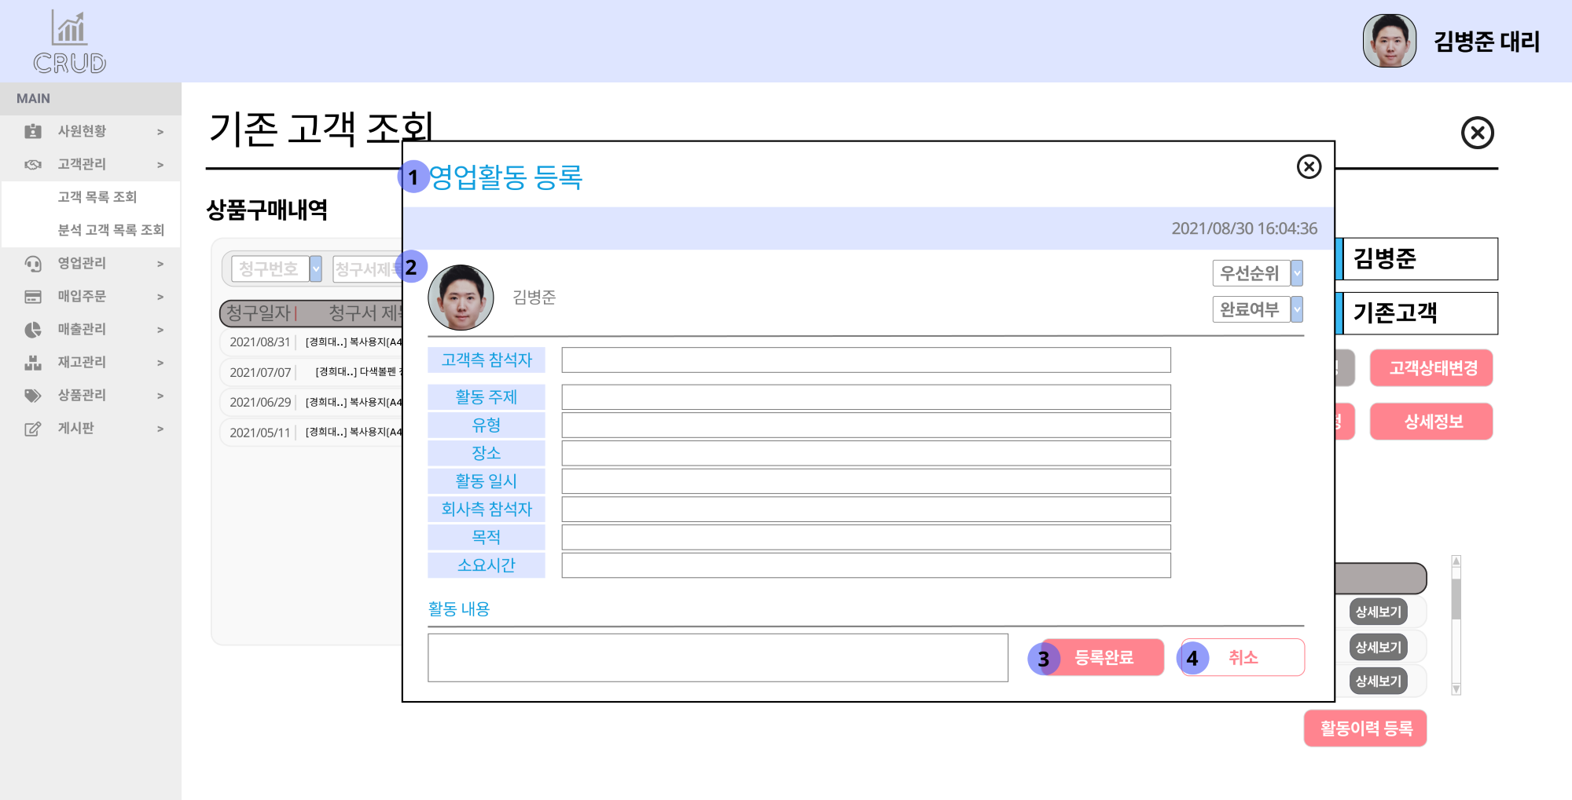 이미지 넣어주세요 |  |  |  |  |  |  |  | 3 | 활동 이력 등록활동 버튼이다.
2
 |  |  |  |  |  |  |  | 4 | 활동 이력 취소 버튼이다.
 |  |  |  |  |  |  |  | 5
3
 |  |  |  |  |  |  |  | 6
 |  |  |  |  |  |  |  | 7
4
 |  |  |  |  |  |  |  | 8
5
 |  |  |  |  |  |  |  | 9
 |  |  |  |  |  |  |  | 10
6
 |  |  |  |  |  |  |  | 11
1
 |  |  |  |  |  |  |  | 12
7
 |  |  |  |  |  |  |  | 13
 |  |  |  |  |  |  |  | 14
8
 |  |  |  |  |  |  |  | 15
 |  |  |  |  |  |  |  | 16
9
 |  |  |  |  |  |  |  | 17
 |  |  |  |  |  |  |  | 18
10
 |  |  |  |  |  |  |  | 19
11
 |  |  |  |  |  |  |  | 20
 |  |  |  |  |  |  |  | 21
 |  |  |  |  |  |  |  | 22
 |  |  |  |  |  |  |  | 23
 |  |  |  |  |  |  |  | 24
 |  |  |  |  |  |  |  | 25

